상품제안서
호주산 소고기 육포세트 | 상품코드: S48042

 |  |  |  |  |  |  | 02-713-8555 | www.synergygift.co.kr
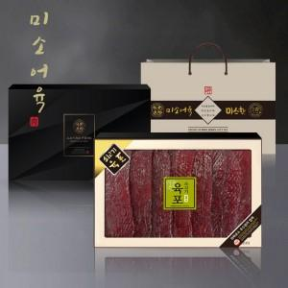

【상세/제작정보】 | <p style="text-align: center; " align="center">&nbsp;</p>

【인쇄/포장옵션】 | 스티커 / 포장불가능

【공급단가】 | 수량 | 20~ | 50~ | 100~ | 300~ | 500~
*VAT별도 | 단가 | 59,560원 | 57,670원 | 55,300원 | 53,890원 | 52,470원

【상품 URL】 | https://www.synergygift.co.kr:443/src/goods_detail.php?gdno=48042

